상품제안서
유광 타포린가방 | 상품코드: S43214

 |  |  |  |  |  |  | 02-713-8555 | www.synergygift.co.kr
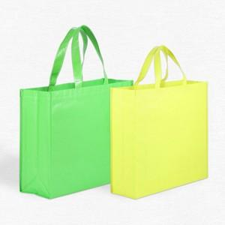

【상세/제작정보】 | <p><span style="font-size: 14pt;">※ 양면인쇄 다를​시 판비 발생됩니다.</span></p>

【인쇄/포장옵션】 | 실크, 풀칼라 / OPP(비닐)

【공급단가】 | 수량 | 300~ | 1,000~ | 3,000~ | 5,000~ | 10,000~
*VAT별도 | 소 | 1,950원 | 1,840원 | 1,750원 | 1,710원 | 1,680원
 | 중 | 2,080원 | 1,960원 | 1,870원 | 1,820원 | 1,790원
 | 대 | 2,210원 | 2,090원 | 1,980원 | 1,930원 | 1,900원

【상품 URL】 | https://www.synergygift.co.kr:443/src/goods_detail.php?gdno=43214

